Rexant
 | REXANT/PROconnect
 | www.dssl.ru e-mail: info@dssl.ru
СОДЕРЖАНИЕ | Цены включают НДС.Оплата производится в рублях по курсу ЦБ

Кабели «витая пара» (LAN)
для внешней прокладки (outdoor)
Модель | Изображение | Код поиска | Описание | Розница
01-0146-3 PROconnect | 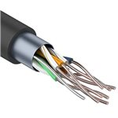 | 38947 | PROconnect 01-0146-3 - Кабель витая пара PROconnect FTP 4PR 24AWG, CCA, CAT5e, наружный (OUTDOOR), (бухта 305 м) | руб. | 9,635.56
01-0155 Proconnect | 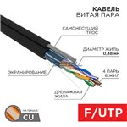 | 72075 | Proconnect Кабель витая пара F/UTP, CAT 5e, PE, 4PR, 24AWG, OUTDOOR, SOLID, черный, с тросом, 305м, PROconnect | руб. | 17,919.54
01-0154 PROconnect | 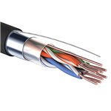 | 38943 | PROconnect 01-0154 - Кабель витая пара FTP 4PR 24AWG, CAT5e наружный (OUTDOOR) (бухта 305 м) | руб. | 18,169.45
01-0045-3 PROconnect | 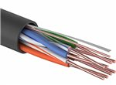 | 38946 | PROconnect 01-0045-3 - Кабель витая пара UTP 4PR 24AWG, CCA, CAT5e, PE, черный OUTDOOR, (бухта 305 м) | руб. | 6,827.39
01-0025 Rexant | 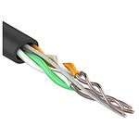 | 59184 | REXANT 01-0025 - Кабель UTP 2 х 2 х 0,50 мм, cat 5e, наружный (OUTDOOR) (бухта 305м) | руб. | 10,211.92
01-0026 REXANT | 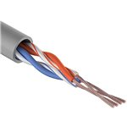 | 71733 | REXANT 01-0026 - Кабель UTP 2PR 24AWG, CAT5e, STRANDED (бухта 305 м) REXANT. Неэкранированная витая пара, материал проводника высокоочищенная бескислородная медь, калибр (24 AWG). Материал оболочки — ПВХ (PVC). Кабель имеет 4 (четыре жилы), две пары (2PR) Материал проводника: высокоочищенная бескислородная медь, многожильная жила, калибр (24 AWG) Изоляция проводника: полиэтилен повышенной плотности (HDPE), диаметром 0,9 мм Экранирование:, UTP — без экрана Внешняя изоляция: ПВХ — поливинилхлорид (PVC), толщина 0,5 мм Общий диаметр кабеля: 4,7 мм Радиус изгиба кабеля минимально выдерживает 8 (восемь) внешних диаметров кабеля Частотный диапазон: 1-100 МГц Рабочая температура: –40...+60 °C, прокладка и монтаж кабелей должны производиться при температуре не ниже –10 °С Упаковка: бухта 305 м/в коробке две бухты Срок службы: 25 лет | руб. | 13,646.72
01-0054 Proconnect |  | 38940 | PROconnect 01-0054 - Кабель витая пара PROconnect UTP 4PR 24AWG, CAT5e наружный (OUTDOOR) (бухта 305 м) | руб. | 15,311.16
01-0045 Rexant | 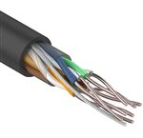 | 70026 | REXANT 01-0045 - Кабель UTP 4 х 2 x 0,50 мм, cat 5e, наружный (OUTDOOR) (бухта 305м) | руб. | 15,312.06
01-0124 Rexant | 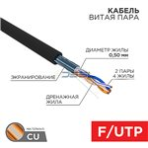 | 72077 | Rexant Кабель витая пара F/UTP, CAT 5e, PE, 2PR, 24AWG, OUTDOOR, SOLID, черный, 305м, REXANT | руб. | 16,647.78
01-0065 Rexant | 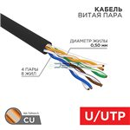 | 15517 | REXANT 01-0065 - Кабель витая пара U/UTP, CAT 5e, ZH нг(А)-HF, 4PR, 24AWG, OUTDOOR, SOLID, черный, 305м | руб. | 17,252.79
01-0046 Rexant | 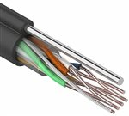 | 59183 | REXANT 01-0046 - Кабель UTP 4 х 2 х 0,50 мм, cat 5e, наружный (OUTDOOR) + ТРОС*1 (бухта 305м) | руб. | 18,201.50
01-0146-1 Rexant | 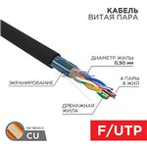 | 72076 | Rexant Кабель витая пара F/UTP, CAT 5e, PE, 4PR, 24AWG, OUTDOOR, SOLID, черный, 305м (коробка), REXANT | руб. | 22,088.63
01-0165 Rexant | 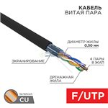 | 72084 | Rexant Кабель витая пара F/UTP, CAT 5e, ZH нг(А)-HF, 4PR, 24AWG, OUTDOOR, SOLID, черный, 305м, REXANT | руб. | 22,371.04
01-0146 Rexant | 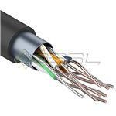 | 63638 | REXANT 01-0146 - Кабель витая пара FTP 4PR 24AWG, CAT5e наружный (OUTDOOR) (бухта 305 м) | руб. | 22,422.72
01-0144 Rexant |  | 17223 | REXANT 01-0144 - Кабель Rexant FTP 4PR 24AWG CAT5e 305м OUTDOOR + ТРОС*1 | руб. | 27,741.42
01-1011 Rexant | 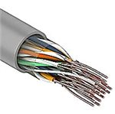 | 69584 | REXANT 01-1011 Кабель UTP REXANT 10PR 24AWG, CAT5, бухта 305 м | руб. | 36,231.11
01-0344 Rexant | 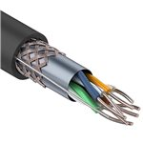 | 38944 | REXANT 01-0344 - Кабель витая пара REXANT SFTP 4PR 24AWG, CAT5e, наружный (OUTDOOR), (бухта 305 м) | руб. | 39,534.72
01-1012 Rexant | 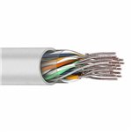 | 69586 | REXANT 01-1012 Кабель UTP REXANT 16PR 24AWG, CAT5, бухта 305 м | руб. | 57,209.37
01-1123 Rexant | 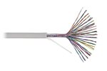 | 69587 | REXANT 01-1123 Кабель UTP REXANT 16PR 24AWG, CAT5, бухта 305 м | руб. | 59,350.64
для внутренней прокладки (indoor)
Модель | Изображение | Код поиска | Описание | Розница
01-0022-3 Proconnect | 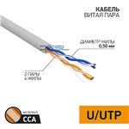 | 72072 | Proconnect Кабель витая пара омедненный U/UTP, CAT 5e, PVC, 2PR, 24AWG, INDOOR, SOLID, серый, 305м PROconnect | руб. | 3,607.86
01-0142-3 Rexant | 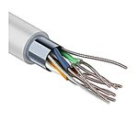 | 35747 | REXANT 01-0142-3 - Кабель витая пара PROconnect FTP 4PR 24AWG, CCA, CAT5e, бухта 305 м | руб. | 5,445.19
01-0043-2 PROconnect | 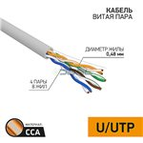 | 15512 | PROconnect 01-0043-2 - Кабель витая пара омедненный U/UTP Light, CAT 5e, PVC, 4PR, 24AWG, INDOOR, SOLID, серый, 305м | руб. | 5,788.04
01-0027 Proconnect | 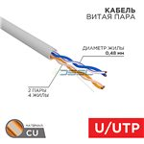 | 72090 | Proconnect Кабель витая пара U/UTP, CAT 5e, PVC, 2PR, 24AWG, INDOOR, SOLID, серый, 305м, PROconnect | руб. | 6,075.91
01-0048-3 Proconnect | 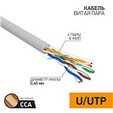 | 72071 | Proconnect Кабель витая пара омедненный U/UTP Light, CAT 5, PVC, 4PR, 26AWG, INDOOR, SOLID, серый, 305м, PROconnect | руб. | 6,134.10
01-0043-3 Proconnect | 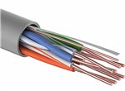 | 27822 | PROconnect 01-0043-3 - Кабель UTP 4PR 24AWG CAT5e 305м CCA | руб. | 6,169.77
01-0121-3 Proconnect | 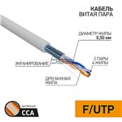 | 72069 | Proconnect Кабель витая пара омедненный F/UTP, CAT 5e, PVC, 2PR, 24AWG, INDOOR, SOLID, серый, 305м, PROconnect | руб. | 7,434.22
01-0148-3 Proconnect | 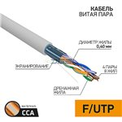 | 72068 | Proconnect Кабель витая пара омедненный F/UTP Light, CAT 5, PVC, 4PR, 26AWG, INDOOR, SOLID, серый, 305м, PROconnect | руб. | 8,080.70
01-0052 Proconnect | 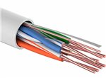 | 27820 | PROconnect 01-0052 - Кабель витая пара UTP 4PR 24AWG, CAT5e, 305 м | руб. | 10,050.02
01-0148 Proconnect | 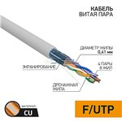 | 72074 | Proconnect Кабель витая пара F/UTP Light, CAT 5, PVC, 4PR, 26AWG, INDOOR, SOLID, серый, 305м, PROconnect | руб. | 13,318.51
01-0047-3 Proconnect | 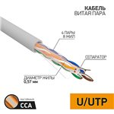 | 72073 | Proconnect Кабель витая пара омедненный U/UTP, CAT 6, PVC, 4PR, 23AWG, INDOOR, SOLID, серый, 305м, PROconnect | руб. | 14,274.41
01-0147-3 Proconnect | 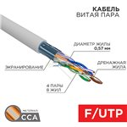 | 72070 | Proconnect Кабель витая пара омедненный F/UTP, CAT 6, PVC, 4PR, 23AWG, INDOOR, SOLID, серый, 305м, PROconnect | руб. | 14,922.14
01-0152 Proconnect | 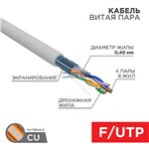 | 72096 | Proconnect Кабель витая пара, F/UTP, CAT 5е, PVC, 4PR, 24AWG, INDOOR, SOLID, серый, 305м PROconnect | руб. | 19,230.73
01-0002 Rexant | 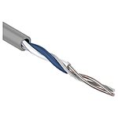 | 59182 | REXANT 01-0002 - Кабель UTP 2 x 2 x 0,50 мм, cat 5e, (бухта 305м) | руб. | 4,731.64
01-0120 Rexant | 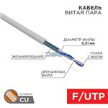 | 72078 | Rexant Кабель витая пара F/UTP, CAT 5e, PVC, 1PR, 24AWG, INDOOR, SOLID, серый, 305м, REXANT | руб. | 10,470.83
01-0122 Rexant | 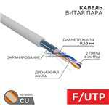 | 72079 | Rexant Кабель витая пара F/UTP, CAT 5e, PVC, 2PR, 24AWG, INDOOR, SOLID, серый, 305м, REXANT | руб. | 12,655.12
01-0043 Rexant | 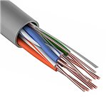 | 59180 | REXANT 01-0043 - Кабель UTP 4 x 2 x 0,50 мм, cat 5e, (бухта 305м) | руб. | 13,835.37
02-0022 Rexant |  | 72083 | Rexant Кабель витая пара F/UTP, CAT 5e, ZH нг(А)-HF, 2х2х0,52 мм, 24AWG, INDOOR, SOLID, серый, 305 м REXANT PRO | руб. | 13,942.08
02-0002 Rexant | 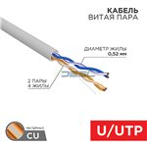 | 72091 | Rexant Кабель витая пара, U/UTP, CAT 5e, ZH нг(А)-HF, 2х2х0,52мм, 24AWG, INDOOR, SOLID, серый, 305м REXANT PRO | руб. | 14,615.92
01-0143 Rexant | 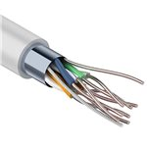 | 38941 | REXANT 01-0143 - Кабель витая пара REXANT FTP 4PR 24AWG, CAT5e (бухта 305 м) | руб. | 16,173.73
02-0004 Rexant pro | 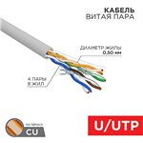 | 15518 | REXANT PRO 02-0004 - Кабель витая пара, U/UTP, CAT 5e, ZH нг(А)-HF, 4х2х0,52мм, 24AWG, INDOOR, SOLID, серый, 305м | руб. | 16,330.34
02-0005 Rexant pro |  | 15516 | REXANT PRO 02-0005 - Кабель витая пара U/UTP, CAT 5e, PVC, 4х2х0,52 мм, 24AWG, INDOOR, SOLID, серый, 305 м | руб. | 16,759.81
01-0125 Rexant | 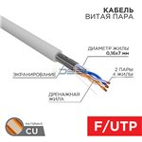 | 72080 | Rexant Кабель витая пара F/UTP, CAT 5e, PVC, 2PR, 24AWG, INDOOR, STRANDED, серый, 305м, REXANT | руб. | 17,043.80
01-0169 Rexant | 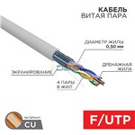 | 72082 | Rexant Кабель витая пара F/UTP, CAT 5e, ZH нг(А)-HF, 4PR, 24AWG, INDOOR, SOLID, серый, 305м, REXANT | руб. | 18,803.34
02-0025 Rexant pro |  | 15513 | REXANT PRO 02-0025 - Кабель витая пара F/UTP, CAT 5e, PVC, 4х2х0,52 мм, 24AWG, INDOOR, SOLID, серый, 305 м | руб. | 18,977.86
01-0061 Rexant | 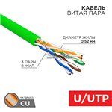 | 15519 | REXANT 01-0061 - Кабель витая пара U/UTP, CAT 5e, нг(А)-LSLTx, 4х2х0,52мм, 24AWG, INDOOR, SOLID, зеленый, 305м | руб. | 18,992.29
02-0021 Rexant pro |  | 15514 | REXANT PRO 02-0021 - Кабель витая пара, F/UTP, CAT 5e, ZH нг(А)-HF, 4х2х0,52мм, 24AWG, INDOOR, SOLID, серый, 305м | руб. | 19,992.02
01-0044 REXANT | 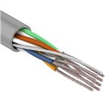 | 71734 | REXANT 01-0044 - Кабель UTP 4PR 24AWG, CAT5e, STRANDED (бухта 305 м). Неэкранированная витая пара, материал проводника высокоочищенная бескислородная медь, калибр (24 AWG). Материал оболочки — ПВХ (PVC). Техническое описание: Кабель имеет 8 (восемь жил), четыре пары (2PR) Материал проводника: высокоочищенная бескислородная медь, многожильная жила,калибр (24 AWG) Изоляция проводника: полиэтилен повышенной плотности (HDPE), диаметром 0,9 мм Экранирование, UTP: без экрана Внешняя изоляция: ПВХ — поливинилхлорид (PVC), толщина 0,5 мм Общий диаметр кабеля: 5,2 мм Радиус изгиба кабеля минимально выдерживает 8 (восемь) внешних диаметров кабеля Частотный диапазон: 1-100 МГц Рабочая температура: –40...+60 °C, прокладка и монтаж кабелей должны производиться при температуре не ниже –10 °С Упаковка: бухта 305 м/в коробке две бухты Срок службы: 25 лет | руб. | 22,885.25
01-0071 Rexant | 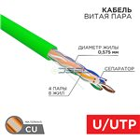 | 72094 | Rexant Кабель витая пара U/UTP, CAT 6, нг(А)-LSLTx, 4х2х0,575мм, 23AWG, INDOOR, SOLID, зеленый, 305м REXANT | руб. | 26,052.96
01-0047 Rexant | 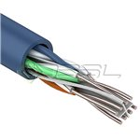 | 45510 | REXANT 01-0047 - Кабель REXANT UTP 4PR 23AWG CAT6 (бухта 305м) | руб. | 26,960.68
01-0145 Rexant | 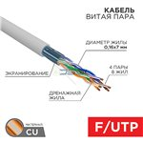 | 72081 | Rexant Кабель витая пара F/UTP, CAT 5e, PVC, 4PR, 24AWG, INDOOR, STRANDED, серый, 305м, REXANT | руб. | 27,041.52
01-0342 Rexant | 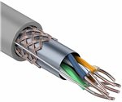 | 38945 | REXANT 01-0342 - Кабель витая пара REXANT SFTP 4PR 24AWG, CAT5e, (бухта 305 м) | руб. | 27,117.57
01-0067 Rexant | 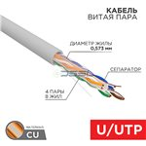 | 15520 | REXANT 01-0067 - Кабель витая пара U/UTP, CAT 6, ZH нг(А)-HF, 4PR, 23AWG, INDOOR, SOLID, серый, 305 м | руб. | 30,814.29
01-0161 Rexant | 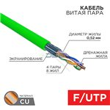 | 15515 | REXANT 01-0161 - Кабель витая пара F/UTP, CAT 5e, нг(А)-LSLTx, 4х2х0,52мм, 24AWG, INDOOR, SOLID, зеленый, 305м | руб. | 31,902.68
01-0171 Rexant | 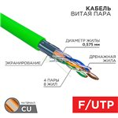 | 72088 | Rexant Кабель витая пара F/UTP, CAT 6, нг(А)-LSLTx, 4х2х0,575мм, 23AWG, INDOOR, SOLID, зеленый, 305м REXANT | руб. | 32,691.86
01-0147 REXANT | 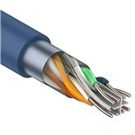 | 71737 | Rexant 01-0147 - Кабель витая пара, F/UTP, категория 6, 4 x 2 x 0,57 мм, PVC, внутренний, синий, 305м | руб. | 36,363.04
01-0151 REXANT | 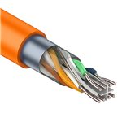 | 71736 | Rexant 01-0151 - Кабель витая пара, F/UTP, категория 6, 4 x 2 x 0,57 мм, LSZH нг(А)-HF, внутренний, оранжевый, 305м | руб. | 37,808.54
01-0167 Rexant |  | 72086 | Rexant Кабель витая пара F/UTP, CAT 6, ZH нг(А)-HF, 4PR, 23AWG, INDOOR, SOLID, серый, 305м, REXANT | руб. | 39,798.46
02-0325 Rexant |  | 72095 | Rexant Кабель витая пара, S/FTP, CAT 6A, ZH нг(А)-HF, 4х2х0,575мм, 23AWG, INDOOR, SOLID, серый, 305м REXANT PRO | руб. | 40,744.21
01-0343 Rexant |  | 72089 | Rexant Кабель витая пара SF/UTP, CAT 5e, PVC, 4PR, 24AWG, INDOOR, STRANDED, серый, 305м, REXANT | руб. | 45,884.90
01-0542 REXANT |  | 71738 | REXANT 01-0542 - Кабель SSTP 4PR 23AWG, CAT7 (бухта 305 м) REXANT. Экранированная витая пара в двойном экране + каждая пара в экране, материал проводника высокоочищенная бескислородная медь, калибр (23 AWG). Материал оболочки — ПВХ (PVC) | руб. | 64,697.78
01-0023 Rexant |  | 59181 | REXANT 01-0023 - Кабель UTP 2PR 24AWG, CAT5e (бухта 305 м) REXANT. Неэкранированная витая пара, материал проводника высокоочищенная бескислородная медь, калибр (24 AWG). Материал оболочки — ПВХ (PVC). Кабель имеет 4 (четыре жилы), две пары (2PR) Материал проводника: высокоочищенная бескислородная медь, калибр 24AWG Изоляция проводника: полиэтилен повышенной плотности (HDPE), диаметром 0,9 мм Экранирование: UTP — без экрана Внешняя изоляция: ПВХ - поливинилхлорид (PVC), толщина 0,5 мм Общий диаметр кабеля: 4,2 мм Радиус изгиба кабеля минимально выдерживает 8 (восемь) внешних диаметров кабеля Частотный диапазон: 1-100 МГц Рабочая температура: –40...+60 °C Упаковка: бухта 305 м/в коробке четыре бухты Срок службы: 25 лет | руб. | Цена по запросу
01-0072 Rexant |  | 72093 | Rexant Кабель витая пара U/UTP, CAT 6, нг(А)-HFLTx, 4х2х0,575мм, 23AWG, INDOOR, SOLID, зеленый, 305м REXANT | руб. | Цена по запросу
01-0162 Rexant |  | 72085 | Rexant Кабель витая пара F/UTP, CAT 5e, нг(А)-HFLTx, 4х2х0,52мм, 24AWG, INDOOR, SOLID, зеленый, 305м REXANT | руб. | Цена по запросу
01-0172 Rexant |  | 72087 | Rexant Кабель витая пара F/UTP, CAT 6, нг(А)-HFLTx, 4х2х0,575мм, 23AWG, INDOOR, SOLID, зеленый, 305м REXANT | руб. | Цена по запросу
01-1013 Rexant |  | 69588 | REXANT 01-1013 Кабель UTP REXANT 25PR 24AWG, CAT5, бухта 305 м | руб. | Цена по запросу
патч-корды
Модель | Изображение | Код поиска | Описание | Розница
18-1002 Rexant(шт) |  | 17536 | Патч-корд UTP 5e кат. литой 1 м серый REXANT предназначен для подключения активного и пассивного сетевого оборудования в составе структурированной кабельной системы, и представляет собой шнур из 4 пар изолированных проводников, скрученных между собой, находящиеся в общей изоляции с разъемами типа 8P8C. Патч-корд (от англ. patching cord — соединительный шнур) необходим для соединения телекоммуникационного оборудования: компьютеры, офисные АТС, сетевые коммутаторы, концентраторы, коммутационные панели, маршрутизаторы, патч-панели в телекоммуникационных стойках, сетевые карты, а также другого оборудования, имеющего разъемы RJ-45. С обеих сторон шнура располагаются штекеры разъема RJ-45 (8P8C). Полоса пропускаемых частот от 100-125 МГц, что соответствует категории 5е. | руб. | 77.26
18-1002 Rexant(упак.) |  | 71287 | Патч-корд UTP 5e кат. литой 1 м серый REXANT предназначен для подключения активного и пассивного сетевого оборудования в составе структурированной кабельной системы, и представляет собой шнур из 4 пар изолированных проводников, скрученных между собой, находящиеся в общей изоляции с разъемами типа 8P8C. Патч-корд (от англ. patching cord — соединительный шнур) необходим для соединения телекоммуникационного оборудования: компьютеры, офисные АТС, сетевые коммутаторы, концентраторы, коммутационные панели, маршрутизаторы, патч-панели в телекоммуникационных стойках, сетевые карты, а также другого оборудования, имеющего разъемы RJ-45. С обеих сторон шнура располагаются штекеры разъема RJ-45 (8P8C). Полоса пропускаемых частот от 100-125 МГц, что соответствует категории 5е. | руб. | 77.26
18-1004 Rexant(шт) |  | 15678 | Патч-корд UTP 5e кат. литой 1.5 м серый REXANT предназначен для подключения активного и пассивного сетевого оборудования в составе структурированной кабельной системы, и представляет собой шнур из 4-х пар изолированных проводников, скрученных между собой, находящиеся в общей изоляции с разъемами типа 8P8C. Патч-корд (от англ. patching cord — соединительный шнур) необходим для соединения телекоммуникационного оборудования: компьютеры, офисные АТС, сетевые коммутаторы, концентраторы, коммутационные панели, маршрутизаторы, патч-панели в телекоммуникационных стойках, сетевые карты, а также другого оборудования, имеющего разъемы RJ-45. С обеих сторон шнура располагаются штекеры разъема RJ-45 (8P8C). Полоса пропускаемых частот от 100-125 МГц, что соответствует категории 5е. | руб. | 80.99
18-1004 Rexant(упак.) |  | 71303 | Патч-корд UTP 5e кат. литой 1.5 м серый REXANT предназначен для подключения активного и пассивного сетевого оборудования в составе структурированной кабельной системы, и представляет собой шнур из 4-х пар изолированных проводников, скрученных между собой, находящиеся в общей изоляции с разъемами типа 8P8C. Патч-корд (от англ. patching cord — соединительный шнур) необходим для соединения телекоммуникационного оборудования: компьютеры, офисные АТС, сетевые коммутаторы, концентраторы, коммутационные панели, маршрутизаторы, патч-панели в телекоммуникационных стойках, сетевые карты, а также другого оборудования, имеющего разъемы RJ-45. С обеих сторон шнура располагаются штекеры разъема RJ-45 (8P8C). Полоса пропускаемых частот от 100-125 МГц, что соответствует категории 5е. | руб. | 80.99
18-1001 Rexant(шт) |  | 15674 | Патч-корд UTP 5e кат. литой 0.5 м серый REXANT предназначен для подключения активного и пассивного сетевого оборудования в составе структурированной кабельной системы, и представляет собой шнур из 4 пар изолированных проводников, скрученных между собой, находящиеся в общей изоляции с разъемами типа 8P8C. Патч-корд (от англ. patching cord — соединительный шнур) необходим для соединения телекоммуникационного оборудования: компьютеры, офисные АТС, сетевые коммутаторы, концентраторы, коммутационные панели, маршрутизаторы, патч-панели в телекоммуникационных стойках, сетевые карты, а также другого оборудования, имеющего разъемы RJ-45. С обеих сторон шнура располагаются штекеры разъема RJ-45 (8P8C). Полоса пропускаемых частот от 100-125 МГц, что соответствует категории 5е. Колпачки литых разъемов выполнены из нескользящего эластичного пластика. Внешняя изоляция провода сделана из поливинилхлорида (ПВХ) серого цвета, прочность которой при растяжении не менее 9.0 МПа. Диаметр коммутационного провода составляет 5 мм. | руб. | 85.76
18-1001 Rexant(упак.) |  | 71302 | Патч-корд UTP 5e кат. литой 0.5 м серый REXANT предназначен для подключения активного и пассивного сетевого оборудования в составе структурированной кабельной системы, и представляет собой шнур из 4 пар изолированных проводников, скрученных между собой, находящиеся в общей изоляции с разъемами типа 8P8C. Патч-корд (от англ. patching cord — соединительный шнур) необходим для соединения телекоммуникационного оборудования: компьютеры, офисные АТС, сетевые коммутаторы, концентраторы, коммутационные панели, маршрутизаторы, патч-панели в телекоммуникационных стойках, сетевые карты, а также другого оборудования, имеющего разъемы RJ-45. С обеих сторон шнура располагаются штекеры разъема RJ-45 (8P8C). Полоса пропускаемых частот от 100-125 МГц, что соответствует категории 5е. Колпачки литых разъемов выполнены из нескользящего эластичного пластика. Внешняя изоляция провода сделана из поливинилхлорида (ПВХ) серого цвета, прочность которой при растяжении не менее 9.0 МПа. Диаметр коммутационного провода составляет 5 мм. | руб. | 85.76
18-8001 Rexant |  | 90390 | Шнур коммутационный, патч-корд U/UTP RJ45-RJ45, CAT 5e, LSZH серый, 0,5м REXANT | руб. | 88.11
18-1005 Rexant(шт) |  | 15676 | Патч-корд UTP 5e кат. литой 2 м серый REXANT предназначен для подключения активного и пассивного сетевого оборудования в составе структурированной кабельной системы, и представляет собой шнур из 4 пар изолированных проводников, скрученных между собой, находящиеся в общей изоляции с разъемами типа 8P8C. Патч-корд (от англ. patching cord — соединительный шнур) необходим для соединения телекоммуникационного оборудования: компьютеры, офисные АТС, сетевые коммутаторы, концентраторы, коммутационные панели, маршрутизаторы, патч-панели в телекоммуникационных стойках, сетевые карты, а также другого оборудования, имеющего разъемы RJ-45. С обеих сторон шнура располагаются штекеры разъема RJ-45 (8P8C). Полоса пропускаемых частот от 100-125 МГц, что соответствует категории 5е. | руб. | 104.82
...

